PreProzessor
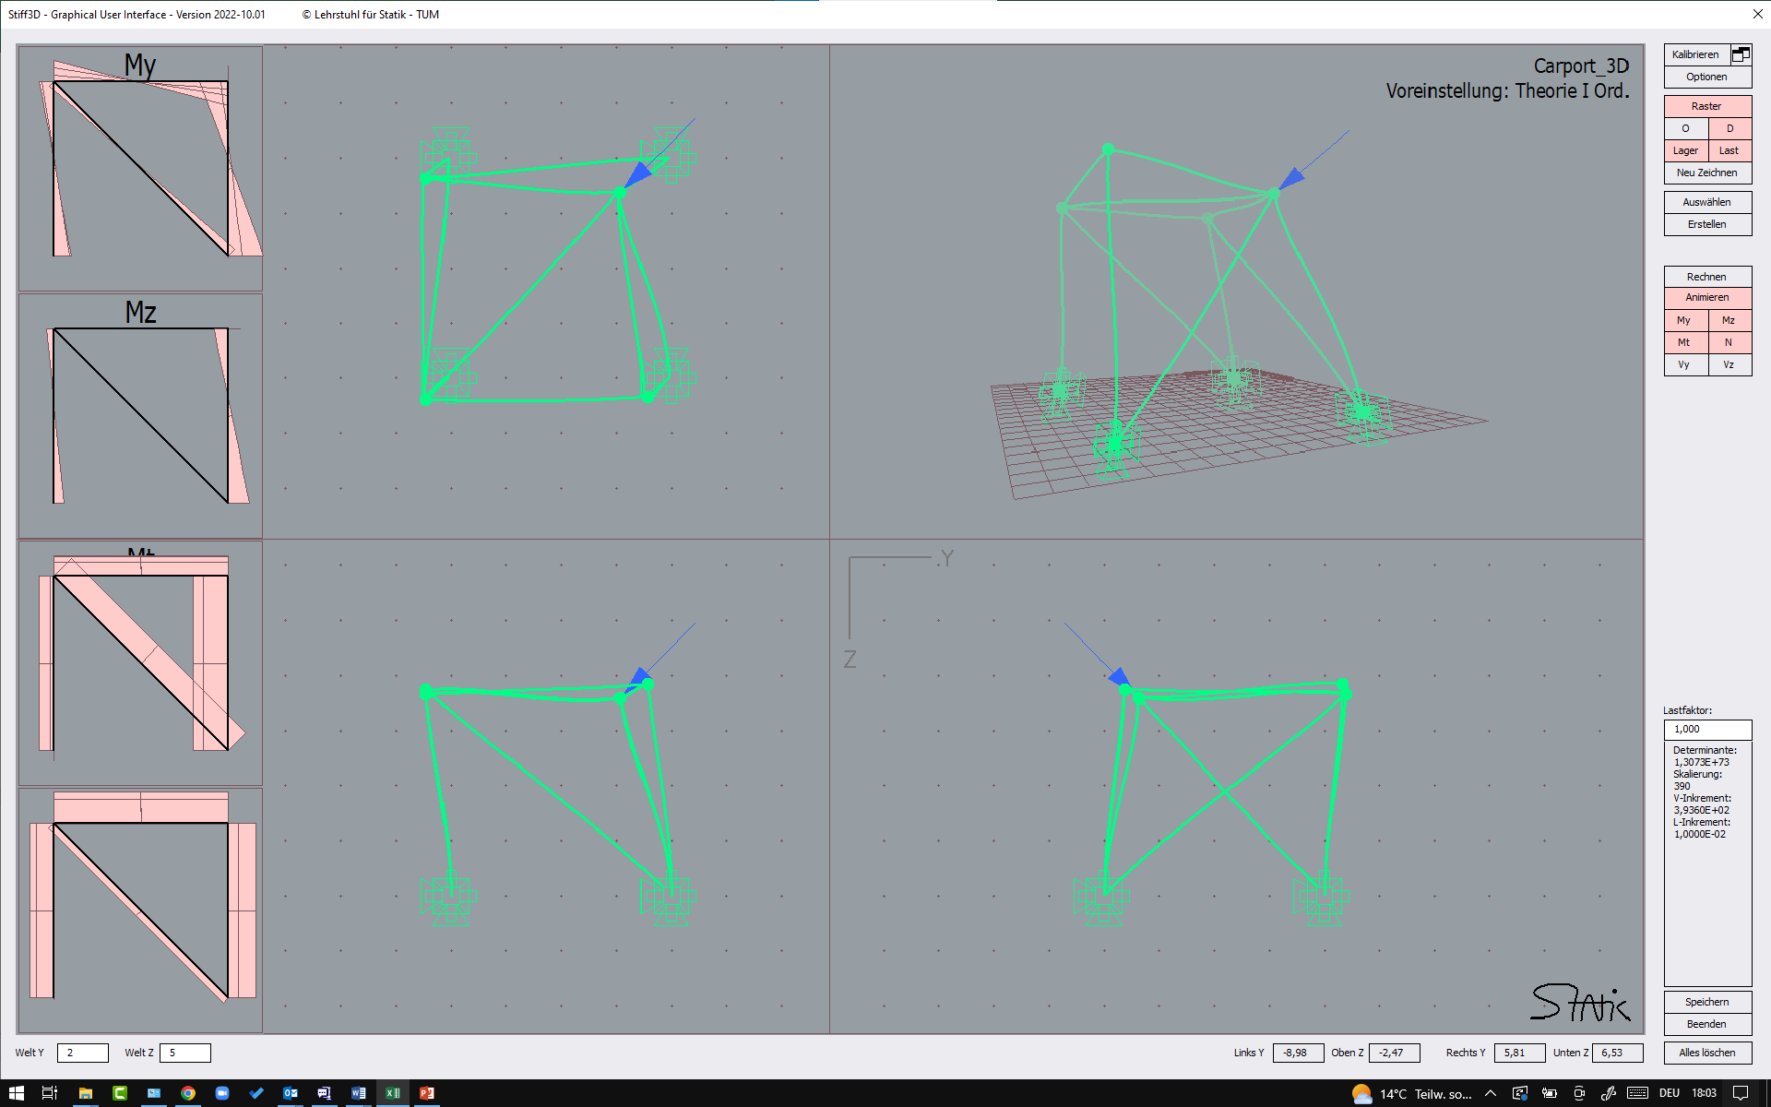
Version Oktober 2022

System
 |  |  | Geometrie |  |  |  |  |  |  | Querschnitt / Material |  |  |  |  |  | konstante Linienlasten |  |  |  |  |  | Tragwerkslasten
 | Knotennummer |  | Länge | Richtungscosinus |  |  | lokale y-Achse |  |  | Steifigkeiten |  |  |  |  |  | lokal |  |  | global |  |  | ständig | veränderlich |  | Windrichtung |  | Kraft- | Dichte
Element | a | b | L | cos_x | cos_y | cos_z | e2_x | e2_y | e2_z | EIy | EIz | EA | GIt | GE | Theorie | qx | qy | qz | qx | qy | qz | Eigengewicht | Schnee | Wind | x | y | q | Ziel-L | proj-L
1 | 1 | 2 | 421.79747866 | 0.060716342074 | 0.0095543482451 | -0.99810933281 | -0.15544755601 | 0.98784414627 | 0 | 7.50E+04 | 7.50E+04 | 1.25E+05 | 1.00E+03 | 2b | 1 | 0 | 0 | 0 | 0 | 0 | 0 | 0 | 0 | 0 | 0 | 0 | 0 | -1 | FALSE
2 | 1 | 3 | 322.51355119 | -0.2256339299 | -0.02006117255 | -0.9740055847 | 0.088560915685 | -0.99607076265 | 0 | 7.50E+04 | 7.50E+04 | 1.25E+05 | 1.00E+03 | 2b | 0 | 0 | 0 | 0 | 0 | 0 | 0 | 0 | 0 | 0 | 0 | 0 | 0 | -5 | FALSE
3 | 1 | 4 | 314.38626195 | 0.071218124677 | -0.32011576898 | -0.94469776816 | 0.97613454144 | 0.21716665722 | 0 | 7.50E+04 | 7.50E+04 | 1.25E+05 | 1.00E+03 | 2b | 0 | 0 | 0 | 0 | 0 | 0 | 0 | 0 | 0 | 0 | 0 | 0 | 0 | -5 | FALSE
4 | 1 | 5 | 368.36434586 | 0.25485636994 | 0.001710263241 | -0.96697740703 | -0.006710543406 | 0.99997748405 | 0 | 7.50E+04 | 7.50E+04 | 1.25E+05 | 1.00E+03 | 2b | 0 | 0 | 0 | 0 | 0 | 0 | 0 | 0 | 0 | 0 | 0 | 0 | 0 | -8.6602540378 | FALSE
5
6
7
8
9
10
11
12
Grundelement
1
2a
2b
3
13
14
15
16
17
18
19
20
21
22
23
24
25
26
27
28
29
30
31
32
33
34
35
36
37
38
39
40

